Taul1
OBJECTID | Nimi | Suojelualue | Tieto x/ kartoitusvuosi | No can do | Tee | BraBra | Toimenpide 1= toimenpide tunnistettu olemassa olevan tiedon pohjalta, 1a= va-lajiston kartoitustiedon lisääminen, 1b= lisäselvitys va-lajistosta kunnostustoimenpiteiden tunnistamiseksi | Peruste | SAKTI | Maanomistaja | Toimenpide
13783 | Hevosluoto, Oura | Natura |  |  | X |  |  | Kynnys ruopattu, mahdollinen kynnyksen ennallistaminen?
13784 | Isäntäviiki | YSA | 2017? |  | X |  |  | Puuttuu Sydänojan raportista. Kartoitettu, hieno paikka, näkinpartaisia. Maastokäynti dronekuvilla. Ruopatut kulkuyhteydet, lisäselvitys voisiko näille ränneille tehdä jotakin.
6367 | Pamprinniemi_Hauinlahti | Vesi Naturassa, maa YSA |  |  | X |  | 1b | Kulkuyhteys ruopattu auki, kynnyksen palautus osittain, mahdollinen kosteikkoa, inventointi, kalaseuranta? | Työkohde
6406 | Takalahti + Lintikkarinpuhti | Vesi Naturassa, maa YSA | 2020 | X |  |  | 1 | Suuaukon palauttaminen luonnotilaisemmaksi , kalastoseuranta | Työkohde
6371 | Juhannusmerenlahti | Vesi Naturassa | ei tietoa |  |  | ? |  | ?mahdollinen kalareitin syventäminen--tarkistus pääseekö kala kulkemaan
2271 | Iso Haurunen | Natura | ei tietoa |  |  | X |  | Kallioiden ympäröimä, luonnontilainen
2273 | Iso Louletto | Natura | ei tietoa |  |  | X |  | Kalliopohjainen, pieni luonnontilaisen näköinen
6355 | Kankronlahti__itä |  | ei tietoa |  | X |  | 1a | Kartoitettava_ Ei ihmisvaikutusta- muuten ei selkeää toimenpidetarvetta
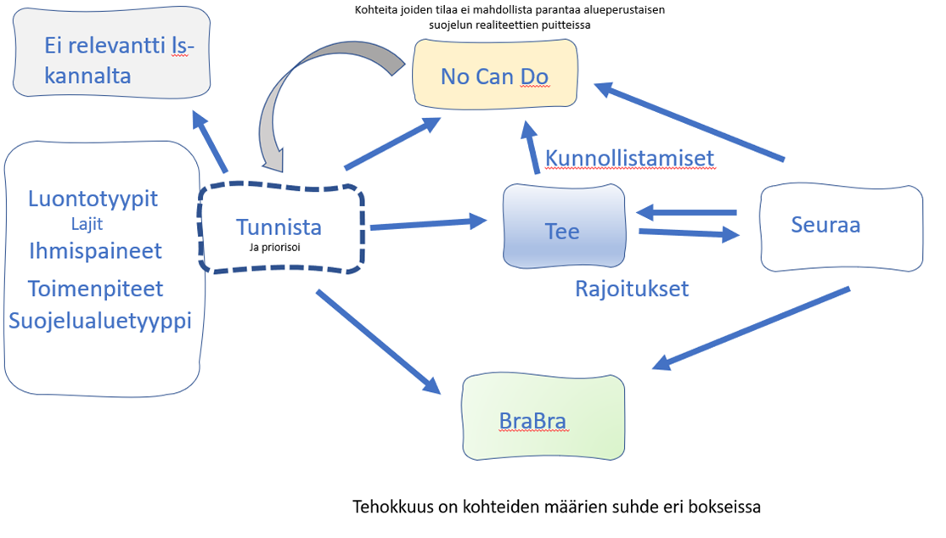
6356 | Kankronlahti_länsi |  | ei tietoa |  | X |  | 1a | Kartoitettava Ei ihmisvaikutusta- muuten ei selkeää toimenpidetarvetta
Askon ID 675 | Peteniemen flada | Natura | ei tietoa | X |  |  |  | Täysin ruopattu mökkikäyttöön, useampi käyttäjä
Askon ID 673 | Kaksoskari_Itä | Natura | ei tietoa | X |  |  |  | Umpeenkasvanut
Askon ID 109 | Kaksoskarinlänsipuoli | Natura | ei tietoa |  | X |  | 1a | Kartoitus? Hiekkapohjaisella päätemoreenialueella, Luonnontilaisen näköinen, ei toimenpidetarvetta
ei ID:tä | Marjakarin_itäpuoli | Natura | ei tietoa |  | X |  |  | neliskanttinen allas, kalayhteys varmistettava
6315 | Kirkkarta | Natura | ei tietoa |  | X |  |  | Kalayhteys varmistettava
2241 | Loukeenluoto_pohj. | Natura | ei tietoa | X |  |  |  | Ruopattu mökkikäyttöön
6358 | Loukeenluoto_etelä | Natura | ei tietoa |  |  | X |  | Luonnontilaisen näköinen, ei toimenpidetarvetta
2239 | Loukeenluoto_pohjII | Natura | ei tietoa |  |  | X |  | Luonnontilaisen näköinen, ei toimenpidetarvetta
6360 | Loukkari | Natura | ei tietoa | X |  |  |  | Ruopatun suuaukon ennalistaminen ei mahdollista, saaressa mökki
2242 | Loukkari_itä | Natura | ei tietoa | X |  |  |  | Ruopattu läheltä suuaukkoa
6361 | Loukkari_itä | Natura | ei tietoa |  |  | X |  | Esiflada, ei tarvetta toimenpiteille
2245 | Loukkari_länsi | Natura | ei tietoa |  |  | X |  | Esiflada, ei tarvetta toimenpiteille
13979 | Hylkkari | Natura | ei tietoa |  |  | X |  | Luonnontilainen, ei tarvetta toimenpiteille
6350 | Pullonperän flada | Natura | 2017 | X |  |  |  | Kartoitettu, paljon vaucheriaa, ruopattu ja kalankasvattamon vaikutuspiirissä
8562 | Pullonperä | Natura |  | X |  |  |  | ruopattu ja kalankasvattamon vaikutuspiirissä
2938 | Pullonperä | Natura | ei tietoa |  | X |  | 1a | Voisi olla mielenkiintoinen kartoituskohde
13988 | Lusikkarinrauma | Natura | ei tietoa |  | X |  | 1b | Kynnys ruopattu, mahdollinen kohde ennallistamiselle, ei va-tietoa | SI-kohde
6343 | Vasikkarinrauma | ei suojelualueella | ei tietoa | X |  |  |  | paikka mökkejä täynä, aino yhteys mereen ruopattu
8558 |  | Natura |  | X |  |  |  | laaja kivinen kokonaisuus, mökkejä ja ruoppauksia mutta ei selkeää toimenpidettä
6341 | Kalaloukkaanperä | ei suojelualueella | ei tietoa |  | X |  | 1b | Luonnontilainen, tsekkaus maastossa suuaukko
6340 | Urkinkrooppi | ei suojelualueella | x | x |  |  |  | Mökki josta suuaukko ainoa yhteys mereen, ruopattu
6342 | Ukonperä | ei suojelualueella | ei tietoa | x |  |  |  | 2 x mökki josta suuaukko ainoa yhteys mereen, ruopattu
6334 | Manner-haavaisen flada | ei suojelualueella | x |  | x |  | 1 | Ruopattu yhteys mereen, hieno näkinpartaispohja, mahdollinen maanomistajan infoaminen
13981 | Nurminen | Natura | ei tietoa |  |  | x |  | Luonnontilainen kluuvi, ei toimenpidetarvetta
6345 | Vekara | Natura | ei tietoa | x |  |  |  | Vekaran satamalahti
6307 | Kuparhamina, Vekara | Natura | x |  |  | x |  | Luonnontilainen kohde, ei toimenpide tarvetta
 | Vekaran pohjoisosan pienet fladat | Natura |  |  |  | x |  | luonnontilaisia kalliopohjaisia pieniä kohteita, ei tarvetta toimenpiteille
2200 | Putsaari-Länsi | YSA |  |  |  | x |  | Luonnontilainen kohde, ei toimenpide tarvetta
6313 | Kappelinpuhti | Natura | x |  |  | x |  | Luonnontilainen kohde, ei toimenpide tarvetta
ei laguuniaineistossa | Lohiluoman flada | Natura |  | x |  |  |  | Mökki josta suuaukko ainoa yhteys mereen, ruopattu
6321 | Lanholminsisu | Natura |  | x |  |  |  | Mökkejä paljon, suuaukko ruopattu yhteyden ylläpitämiseksi mereen
8561 | Kursilansalmi | Natura |  | x |  |  |  | Mökkejä/taloja paljon, ei tehtävissä
ei aineistossa | Hakalahti | ei suojelualueella |  |  | ? |  |  | Voisi olla mielenkiintoinen haukitehdäs-> vapaa-ajan kalastajille kohde
ei aineistossa | Kusilkaiskari, Sippujoen delta-alueella | YSA |  | x |  |  |  | ruopauttu jokidelta
14193 | Kulju | YSA |  | x |  |  |  | Ruopattu yhteys mereen, näkinpartaisia mutta ei mahdollisia toimenpiteitä tehtävissä valuma-alueella/ruoppauksille.
2519 | Pärkrunni | Natura | ei tietoja |  | X |  |  | Askon raportissa kynnys 0,8 m ja hylätty ei luonnontil./ei kynnystä. Itäpuolella ruoppattu aika isosti kulkuyhteys mökille. Potentiaalinen kartoituskohde ja mahdollinen lisäselvitys ruoppauksesta.
6585 | Österbakan lahti | Natura | ei tietoja | x |  |  |  | Ruopattu useasta suunnasta auki, useita mökkejä ja kulkuväylät keskeltä. Ei toimenpiteitä tehtävissä tälle. Askon raportissa hylätty syvä kynnys/ei luonnontil.
ei laguuniaineistossa | Knepukarin pieni kluluvi | Natura | ei tietoja | x |  |  |  | Puuttuu laguuniaineistosta, aikanaan ruopattu auki ja nyttemmin täysin umpeenkasvanut ja pusikoitunut jo. Ei toimenpiteitä tunnistettu.
6565 | Hamskeri | Natura | ei tietoja | x |  |  |  | Ouran saaristossa. Askon raportissa kynnys 0,8 m ja hylätty ei luonnontil./ei kynnystä. Länsipuolella ruopattu yhteys mökille, joka ainoa kulkuyhteys niille. Kohteessa iso suuaikko ja useita muita suuaukkoja. Eteläisellä puolella tehty sukelluslinjoja. Ei toimenpiteitä tehtävissä.
8590 | Katavakari | YSA/Natura | ei tietoja |  | x |  |  | Ruopattu yhteys ruovikkoalueeseen, mahdollinen kalastokunnostuspaikka? Osa laajempaa mustalahtikokonaisuutta.
14618 | Heinäkari | YSA/Natura | ei tietoja |  | x |  | 1b | Laaja kokonaisuus jonka pohjoisosa suht luonnontilainen. Potentiaalinen kartoituskohde, kokonaisuuden laajempi suunnittelu, mahdollisuudet veden tilan parantamiseen ja kalastokunnostus.
2945 | Kuuminaistenniemi | Natura | ei tietoja | x |  |  |  | Pieni kokonaan ruopattu kohde- ei toimenpiteitä
6888 | Kuuminaistenniemi- Leppäkari | YSA | ei tietoja |  | x |  |  | Laguuni ei osu suojelualueelle mutta siihen laskeva oja on YSA-alueella. Voisi olla ehkä kosteikonpaikka
9146 | Santalahdensalmi, Katavakarin pieni kohde | YSA | ei tietoja |  | x |  |  | Ruovikoitunut pieni kohde santalahdensalmen länsiosassa, jonka eteläosa ruopattu mökin edestä. Ruovikon mosaiikistaminen linnuille ja kaloille sopivaksi? Sydänoja hylännyt suuaukon syv. 0.8 metriä/ei luonnontilainen
9143 | Haapasaarenvesi | Vesi ei suojelualueilla |  | x |  |  |  | Laaja kokonaisuus, mutta vesi ei kuulu suojelualueisiin
9144 | Sorkanlahti | Vesi ei suojelualueilla |  | x |  |  |  | Laaja kokonaisuus, mutta vesi ei kuulu suojelualueisiin
6369 | Isonmaanniemi | Natura | ei tietoja |  | x |  |  | Sydänoja ei kartoittanut. Useita mökkejä ja ruoppauksia. Potentiaalinen kartoituskohde, ovatko kaikki ruoppaukset tarpeellisia. Riippuen luontoarvoista maanomistajien informointi
6356
 | Kenkämaa | Natura | kyllä |  | x |  |  | Sukelluslinja tehty, mahdollinen kalastokunnostus sulkemalla yhteyttä mereen
8903 | Åvensor | Natura | kyllä |  | x |  |  | Varsinaisen kohteen pohjoispuolella ruovikoitunut alue, mahdollinen ruovikon mosaiikistaminen

